상품제안서
자유형 대나무팬시 부채 | 상품코드: F00412

 |  |  |  |  |  |  | 02-412-0044 | www.easy1.co.kr
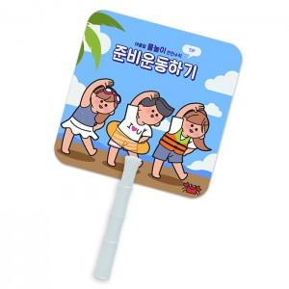

【상세/제작정보】 | * 계절상품으로 가격,제작기간이 변동될 수 있으니 양해바랍니다. * 190*190mm 규격 이내 자유형

【인쇄/포장옵션】 | 풀칼라 / 포장불가능

【공급단가】 | 수량 | 1,000~ | 2,000~ | 3,000~ | 5,000~ | 10,000~
*VAT별도 | 단가 | 300원 | 290원 | 280원 | 270원 | 260원

【상품 URL】 | http://www.easy1.co.kr/src/goods_detail.php?gdno=412

